1124
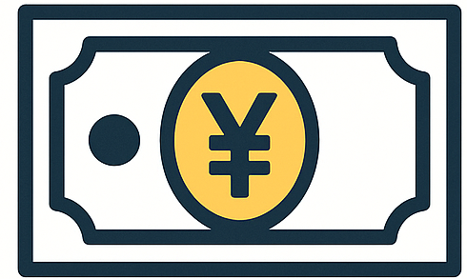
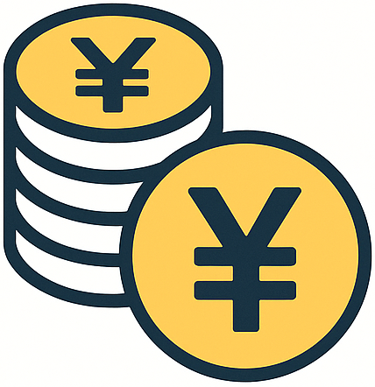
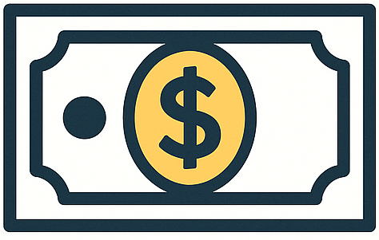
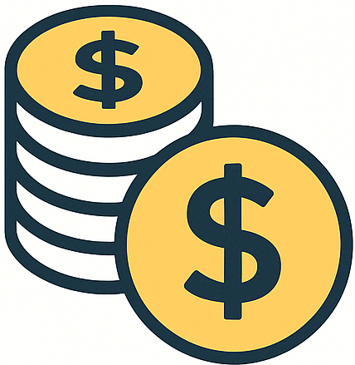

日本銀行と政府が発行
FRBが発行
皆が欲しがる気持ちが 価値となっている

政府
家計
企業
社会保障や
公共サービス
税金
公共事業や
産業振興
税金
労働力
賃金
代金
商品・サービス

リスク
リターン
預貯金
国内
債券
海外
債券
国内
株式
海外
株式

景気が
ピークに近づく
景気が
下がる
金利
下がる
景気が
上がり始める
株が
買われる
金利
上がる
景気が
良くなる
景気が
ピークに近づく
株が
売られる
（利確される）



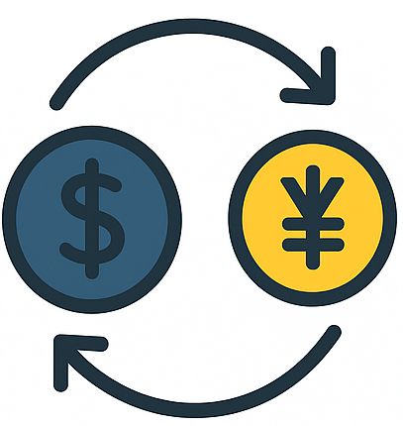

預金
株式
不動産
為替
債券
ゴールド

企業の投資
活発化
景気が
良くなる
消費が
増える
物価が
上がる
お金を
使う
輸入価格が
上がる
株価 好調
円高化
金利が上がると
資金需要 拡大
海外金利が高いと
円安になる
企業の投資
低調
景気が
悪くなる
消費が
減る
物価が
下がる
お金を
使わなくなる
輸入価格が
下がる
株価 低調
円安化
金利が下がると
資金需要 縮小
海外金利が低いと
円高になる


経済状況
景気
物価
市場状況
法制度・規制の変化
金利

株価
景気
為替
金利
物価
2-1
2-2
2-3
2-4
2-6
2-5
2-5
金利
0
＋
ー
期間
10年より短い国債の
利回りはマイナス
10年より長い国債の
利回りはプラス
10年国債の利回りは
0%を目標としている
▼イールドカーブ 残存期間が異なる債券の利回りの変化を表したもの
▼３種類の金利
政策金利
10年国債利回り
社債利回り

